扣分项
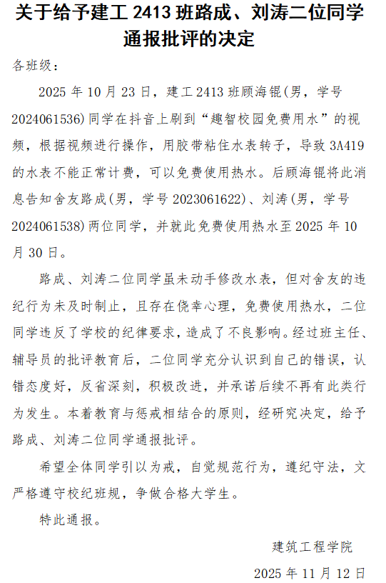
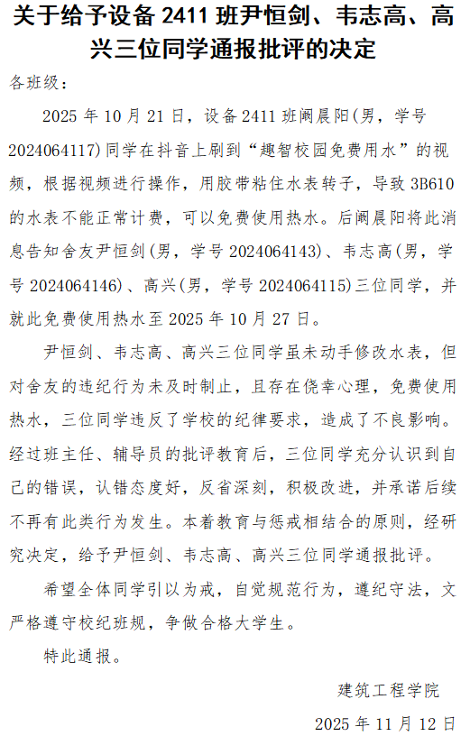
学号 | 姓名 | 院系名称 | 专业名称 | 班级名称 | 年级 | 违纪类型 | 违纪日期 | 扣分
2024064213 | 许明轩 | 建筑工程学院 | 建筑设备工程技术-高中后 | 设备2421 | 2024 | 教学楼吸烟 | 2025-11-25 | -2
2024064208 | 张沛宁 | 建筑工程学院 | 建筑设备工程技术-高中后 | 设备2421 | 2024 | 教学楼吸烟 | 2025-11-06 | -2

